ohne Formel
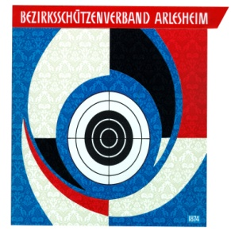
 |  |  |  |  | Bezirksschützenverband Arlesheim
 |  |  |  |  | www.bsvarlesheim.ch
 |  |  |  |  |  |  | Verbandsmeisterschaft 2021
 |  |  |  |  |  |  | 300m

Adresse Vereinsfunktionär: |  |  |  |  |  |  | Sektionsstempel:

Name:
Strasse:
Plz, Ort:
Telefon:

Resultatmeldung
bis 31.Oktober 2021 an: Katja Voggensperger, Therwilerstrasse 41, 4104 Oberwil, katja.voggensperger@arcondis.com
Beachte: Excel-Formular auf www.bsvarlesheim.ch

Nr. | Name | Vorname | Kategorie |  |  | FS | BWS | EWS | ESF | Total
 |  |  | A | D | E
1
2
3
4
5
6
7
8
9
10
11
12
13
14
15
16
17
18
19
20

FS = Eidg. Feldschiessen, BWS = Bezirkswettschiessen, EWS = Einzelwettschiessen
ESF = Sektionsstich Eidg. Schützenfest

Bitte beachtet die unterschiedlichen Programme Kat A und Kat D/E beim Einzelwettschiessen !

Ort, Datum |  |  |  |  |  | Unterschrift Vereinsverantwortlicher

